Keycloak認証設定
Keycloak認証設定

全ユーザに対するワンタイムパスワードの設定を任意にし、各ユーザに対するワンタイムパスワードの初回設定を強制することで、2要素認証のユーザと1要素認証のユーザを共存させることができる

全ユーザに対する認証の設定
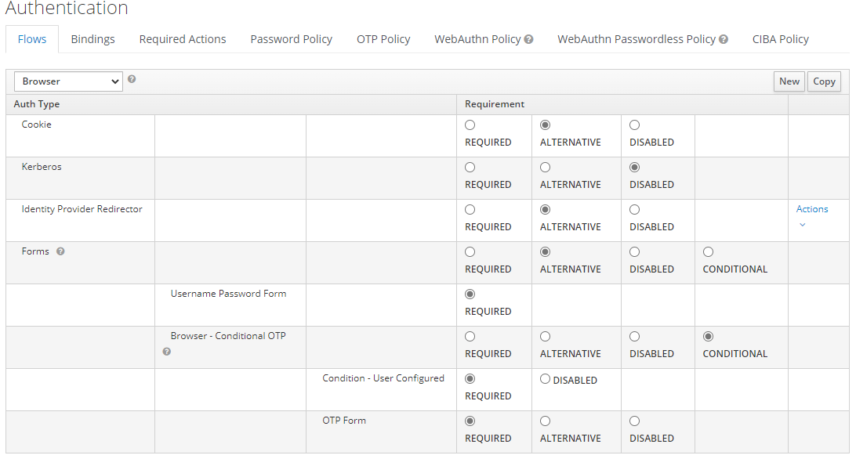

全ユーザが
2要素認証必須

ワンタイムパスワードの設定を行ったユーザは2要素認証必須

各ユーザに対する認証の設定

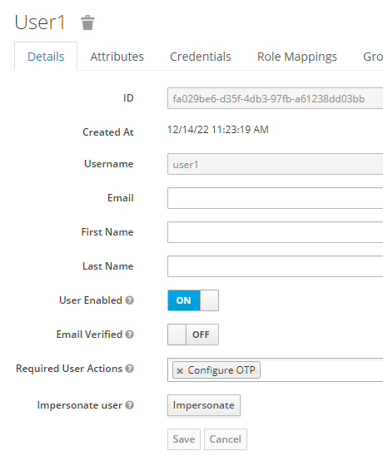
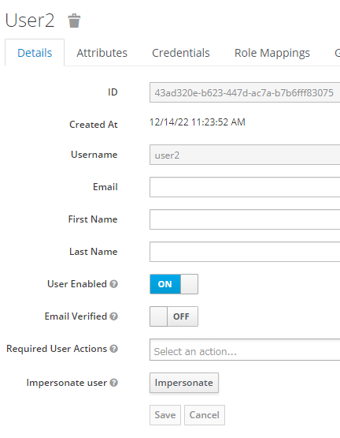

このユーザは、ワンタイムパスワードの設定が必須
⇒2要素認証が必須
このユーザは、ワンタイムパスワードの設定が必須ではない
⇒1要素認証でよい

